상품제안서
인썸 5단 투명트레이 식품건조기 | 상품코드: S45645

 |  |  |  |  |  |  | 02-713-8555 | www.synergygift.co.kr
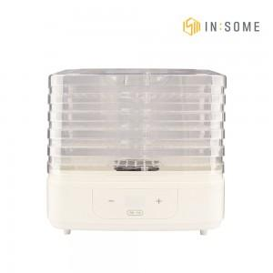 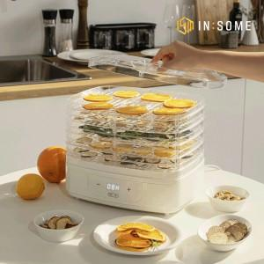 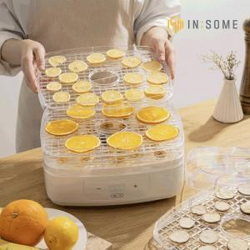

【상세/제작정보】

【인쇄/포장옵션】 | 스티커 / 포장불가능

【공급단가】 | 수량 | 10~ | 50~ | 100~ | 300~ | 500~
*VAT별도 | 단가 | 28,600원 | 27,060원 | 25,740원 | 25,080원 | 24,640원

【상품 URL】 | https://www.synergygift.co.kr:443/src/goods_detail.php?gdno=45645

